Sheet1
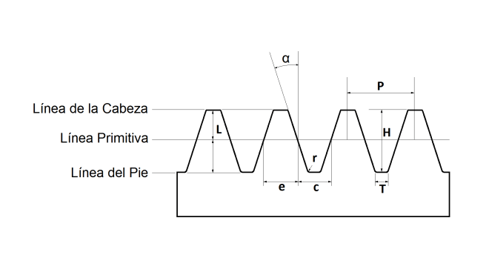

Cremallera |  | Gear
Modulo ( M ) | 1.00 | Numero de dientes ( N ) | 20
Paso ( P ) | 3.14 | Modulo ( M ) | 1.00
Altura total del diente ( H ) | 2.17 | Diametro primitivo (Dp) | 20.00
Espesor del diente ( e ) | 1.57 | Diametro exterior ( De ) | 22.00
( c ) | 1.57 | Altura del diente ( H ) | 2.17
Altura de la cabeza del diente ( L ) | 1.00
Semi angulo del diente ( α ) | 0.35
Radio del pie del diente ( r ) | 0.30 | Length (max)
Ancho del fondo del diente ( T ) | 0.84 | 125.66370614

